Resistividade
Sondagem Geoelétrica
Espaçamento | Direção |  |  |  |  | Profundidade
 | A [ohm] | B [ohm] | C [ohm] | D [ohm] | E [ohm]
1 | 79.26 | 79.26 | 79.26 | 79.26 | 79.26 | 0.3
2 | 38.75 | 38.75 | 38.75 | 38.75 | 38.75 | 0.3
4 | 17.07 | 17.07 | 17.07 | 17.07 | 17.07 | 0.3
6 | 9.23 | 9.23 | 9.23 | 9.23 | 9.23 | 0.3
8 | 5.46 | 5.46 | 5.46 | 5.46 | 5.46 | 0.3
12 | 2.39 | 2.39 | 2.39 | 2.39 | 2.39 | 0.3
16 | 1.37 | 1.37 | 1.37 | 1.37 | 1.37 | 0.3
22 | 0.83 | 0.83 | 0.83 | 0.83 | 0.83 | 0.3
32 | 0.52 | 0.52 | 0.52 | 0.52 | 0.52 | 0.3

Resistividade
Espaçamento | Direção |  |  |  |  | Média
 | A [ohm] | B [ohm] | C [ohm] | D [ohm] | E [ohm]
1 | 996.0 | 996.0 | 996.0 | 996.0 | 996.0 | 996.00
2 | 974.0 | 974.0 | 974.0 | 974.0 | 974.0 | 974.00
4 | 858.0 | 858.0 | 858.0 | 858.0 | 858.0 | 858.00
6 | 696.0 | 696.0 | 696.0 | 696.0 | 696.0 | 696.00
8 | 549.0 | 549.0 | 549.0 | 549.0 | 549.0 | 549.00
12 | 361.0 | 361.0 | 361.0 | 361.0 | 361.0 | 361.00
16 | 276.0 | 276.0 | 276.0 | 276.0 | 276.0 | 276.00
22 | 230.0 | 230.0 | 230.0 | 230.0 | 230.0 | 230.00
32 | 210.0 | 210.0 | 210.0 | 210.0 | 210.0 | 210.00

Desvios
Espaçamento | Direção
 | A [%] | B [%] | C [%] | D [%] | E [%]
1 | 0.00% | 0.00% | 0.00% | 0.00% | 0.00%
2 | 0.00% | 0.00% | 0.00% | 0.00% | 0.00%
4 | 0.00% | 0.00% | 0.00% | 0.00% | 0.00%
6 | 0.00% | 0.00% | 0.00% | 0.00% | 0.00%
8 | 0.00% | 0.00% | 0.00% | 0.00% | 0.00%
12 | 0.00% | 0.00% | 0.00% | 0.00% | 0.00%
16 | 0.00% | 0.00% | 0.00% | 0.00% | 0.00%
22 | 0.00% | 0.00% | 0.00% | 0.00% | 0.00%
32 | 0.00% | 0.00% | 0.00% | 0.00% | 0.00%

Modelo Geoelétrico
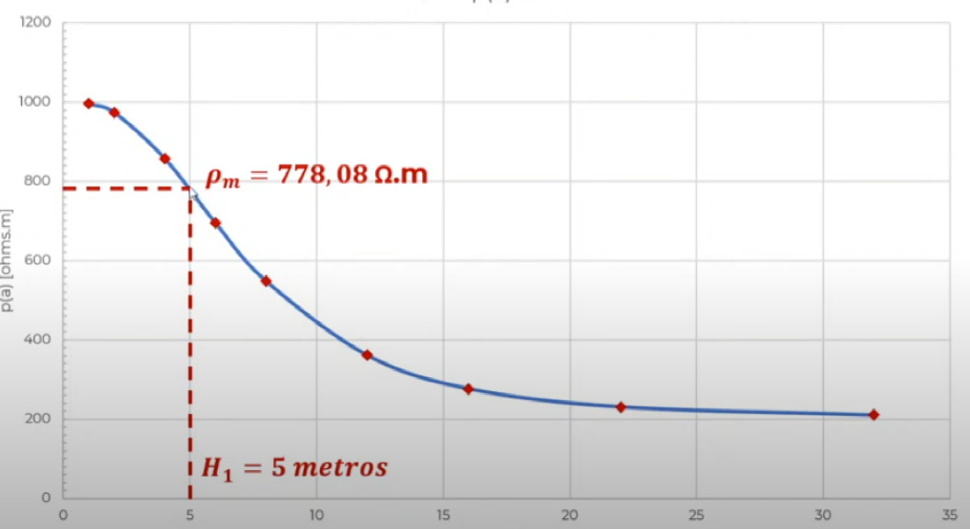
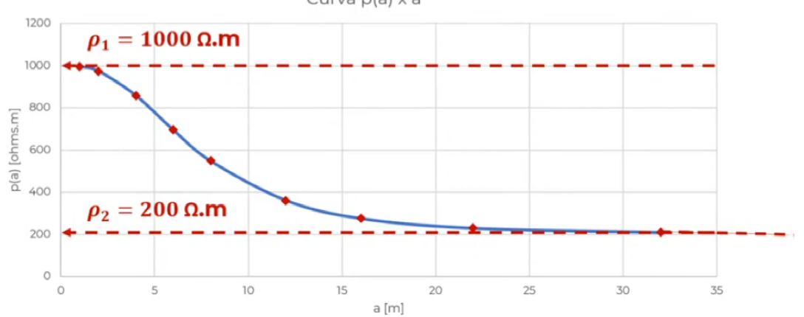
rô1 | 1000 | ohm.m | 1 | -0.062440136604
rô2 | 200 | ohm.m | 2 | 0.0084128121273
K | 0.66666666667 |  | 3 | -0.001862253125
 |  |  | 4 | 0.00054655250786
M0 | 0.77807640572 |  | 5 | -0.00019037385375
 |  |  | 6 | 7.4270393509E-05
rômed | 778.07640572 | ohm.m | 7 | -3.1392592256E-05
 |  |  | 8 | 1.408249174E-05
H1 | 5 | metros | 9 | -6.6137972652E-06
 |  |  | 10 | 3.2213180883E-06
 |  |  | 11 | -1.6160906696E-06
 |  |  | 12 | 8.3088884869E-07
 |  |  | 13 | -4.36095334E-07
 |  |  | 14 | 2.3295204598E-07
 |  |  | 15 | -1.2634332647E-07
 |  |  | 16 | 6.943737E-08
 |  |  | 17 | -3.8609684516E-08
 |  |  | 18 | 2.1691322298E-08
 |  |  | 19 | -1.2299288024E-08
 |  |  | 20 | 7.0318445025E-09

Memória
Parâmetro | Equação | Comentário |  | Valor | Unid
PARÂMETROS DE ENTRADA
ρm | Conforme ABNT NBR 7117-1 | Resistividade aparente |  | 448 | Ω.m
ρ1 |  | Resistividade da primeira camada do solo |  | 472 | Ω.m
ρa |  | Resistividade aparente |  | 445 | Ω.m
ρs |  | Resistividade da brita |  | 3000 | Ω.m
Icft |  | Corrente de falta fase-terra |  | 871 | A
Tf |  | Tempo de falta |  | 0.5 | s
Cm |  | Dimensão da malha na direção X |  | 57 | m
Lm |  | Dimensão da malha na direção Y |  | 41 | m
H |  | Profundidade do aterramento |  | 0.5 | m
Dca | Cordoalha 50mm² | Diâmetro do condutor de aterramento |  | 0.0143 | m
Nh |  | Quantidade de hastes |  | 12 | um
Lh |  | Tamanho da haste de aterramento |  | 3 | m
D |  | Distância considerada para o cálculo de potencial |  | 5 | m
Rch | Conforme ABNT NBR 15751 | Resistência considerada do corpo humano |  | 1000 | Ω
Ncp |  | Número de condutores paralelos |  | 18 | Unid
Ncj |  | Número de condutores de junção |  | 13 | Unid
PARÂMETROS CALCULADOS
S | S=X.Y | Área do aterramento |  | 2337 | m²
R$=\sqrt{\frac{S}{π}}$
R |  | Raio do circulo equivalente da malha |  | 27.27 | m²
Dx | Dx=Cm/Ncp | Espaçamento médio entre os condutores |  | 3.17 | m
Dy | Dy=Lm/Ncj | Espaçamento médio entre os condutores |  | 3.15 | m
Lcm | Lcm=1,05*((Cm*Ncj)+(Lm*Ncp)) | Comprimento dos condutores da malha |  | 1553.0 | m
Kmp=$\frac{1}{2∗π}∗ln⁡(\frac{{Dx}^{2}}{4∗π∗\left(Ncp−1\right)∗H∗Dca}$ )
Kmp |  | Coeficiente de ajuste para condutores principais |  | 0.30
Kmp=$\frac{1}{2∗π}∗ln⁡(\frac{{Dy}^{2}}{4∗π∗\left(Ncj−1\right)∗H∗Dca}$ )
Kmj |  | Coeficiente de ajuste para os condutores de junção |  | 0.35
Ksp=$\frac{1}{π}∗\left\{\frac{1}{2∗H}+\frac{1}{Dx+H}+\frac{ln⁡[0,655∗\left(N−1\right)−0,328]}{{Dx}^{2}}\right\}$
Ksp |  | Coeficiente de ajuste para os condutores principais |  | 0.481
Ksj=$\frac{1}{π}∗\left\{\frac{1}{2∗H}+\frac{1}{Dy+H}+\frac{ln⁡[0,655∗\left(N−1\right)−0,328]}{{Dy}^{2}}\right\}$
Ksj |  | Coeficiente de ajuste para os condutores secundários |  | 0.470
Kip | Kip=0,65+0,172*Ncp | Coeficiente Ki para os condutores principais |  | 3.746
Kij | Kij=0,65+0,172*Ncj | Coeficiente Ki para os condutores secundários |  | 2.886
$$Lc=\frac{K_{m}∗K_{i}∗ρ_{m}∗I_{cft}∗\sqrt{T_{f}}}{0,116+0,174∗ρ_{s}}$$
Lc |  | Condutor mínimo do condutor de aterramento |  | 592.2 | m
$$Epa=\frac{116+0,7∗ρ_{s}}{\sqrt{T_{f}}}$$
Epa |  | Tensão máxima de passo |  | 3133.9 | V
$$Epa=\frac{K_{s}∗K_{i}∗ρ_{1}∗I_{cft}}{L_{cm}}$$
Eper |  | Tensão de passo na periferia da malha |  | 476.7 | V
$$Etm=\frac{116+0,174∗ρ_{s}}{\sqrt{T_{f}}}$$
Etm |  | Tensão máxima de toque |  | 902.3 | V
$$Ete=\frac{K_{m}∗K_{i}∗ρ_{1}∗I_{cft}}{L_{cm}}$$
$$Ich=\frac{116}{\sqrt{T_{f}}}$$
Ete |  | Tensão de toque existente |  | 296.7 | V
Ich |  | Corrente máxima de choque |  | 164.0 | mA
$$Ipmsb=\frac{1000∗E_{per}}{1000+6∗ρ_{1}}$$
Ipmsb |  | Corrente de choque existente devido à tensão de passo, caso sem brita, na periferia da malha |  | 124.4 | mA
$$Ipmcb=\frac{1000∗E_{per}}{1000+6∗{(ρ}_{1}+ρ_{s})}$$
Ipmcb |  | Corrente de choque existente devido à tensão de passo, caso com brita, na periferia da malha |  | 21.8 | mA
$$Ipmsb=\frac{1000∗E_{te}}{1000+1,5∗ρ_{1}}$$
Itmsb |  | Corrente de choque devido à tensão de toque existente, sem brita |  | 173.7 | mA
$$Ipmcb=\frac{1000∗E_{te}}{1000+1,5∗(ρ_{1}+ρ_{s})}$$
Itmcb |  | Corrente de choque devido à tensão de toque existente, com brita |  | 47.8 | mA
$$ia=\frac{\left(R_{ch}+1,5+ρ_{s}\right)∗9∗L_{cm}}{1000∗K_{m}∗K_{i}∗ρ_{1}}$$
Ia |  | Corrente mínima de acionamento do relé de terra |  | 145.3 | A
$$∆Ec=\left[K_{c(x)}−K_{c(x−1)}\right]∗\frac{ρ_{1}∗I_{cft}}{L_{c}}$$
∆Ec |  | Potenciais da região externa à malha |  | 77.4 | V
$$Rmc=\frac{ρ_{a}}{4∗R}+\frac{ρ_{a}}{L_{cm}}$$
Rcm |  | Resistência da malha de terra |  | 4.4 | Ω
Rh | Calculado por meio de software | Resistência da associação de hastes |  | 16.3 | Ω
$$Rmu=\frac{ρ_{a}}{π∗L_{cm}}∗\left[ln\left(\frac{2∗L_{cm}}{L_{th}}+\frac{k_{1}∗L_{cm}}{\sqrt{S}}−K_{2}+1\right)\right]$$
$$Rtm=\frac{R_{cm}∗R_{h}−R_{mu}^{2}}{R_{cm}+R_{h}−R_{mu}}$$
Rmu |  | Resistência mútua dos cabos e eletrodos verticais |  | 0.434 | Ω
Rtm |  | Resistência total da malha |  | 3.6 | Ω
Obs: Utiliza-se o maior produto entre Kmp*Kip e Kmj*Kij em Km e Ki no cálculo do Lc, Eper, Etm e Ete

Teste de adequação da malha escolhida
Comprimento da malha maior que o mínimo |  |  | Lcm>lc | Verdadeiro
Tensão de passo na periferia menor que a tensão máxima de passo |  |  | Epa>Eper | Verdadeiro
Tensão de toque menor que a máxima tensão de toque |  |  | Etm>Ete | Verdadeiro
Corrente de choque existente devido à tensão de passo, sem brita, na periferia da malha |  |  | Ipmsb<Ich | Verdadeiro
Corrente de choque existente devido à tensão de passo, com brita, na periferia da malha |  |  | Ipmcb<Ich | Verdadeiro
Corrente de choque devido à tensão de toque existente, sem brita |  |  | Itmsb<Ich | Falso
Corrente de choque devido à tensão de toque existente, com brita |  |  | Itmcb<Ich | Verdadeiro
Tensão na periferia menor que a tensão máxima de toque |  |  | ΔEc<Etm | Verdadeiro
Portanto, dado os parâmetros mostrados neste memorial, as dimensões e arranjo da malha se mostram adequadas
MAMEDE FILHO, J. Instalações Elétricas Industriais – LTC – 9a ed., 2017

